Sorting
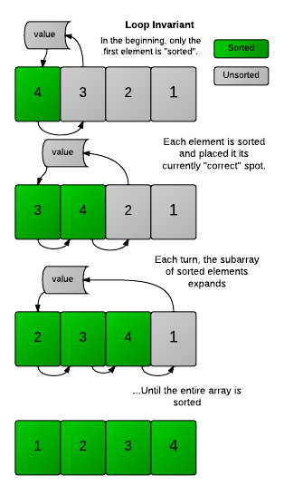
DERET ANGKA

Input
Deret angka bebas sebanyak n bilangan dipisahkan berdasarkan spasi
Contoh: | 4 3 2 1
 | 0 1 4 2 7 9 4 6 3
 | 9 8 0 11 15 3 1 25 55 66 12 10 5

Kondisi & Output
Masing-masing input dilakukan pengurutan (sorting secara):
Ascending | 1 2 3 4
Descending | 4 3 2 1

Rule
Tidak boleh menggunakan fungsi sorting pada Array

